画面レイアウト・項目定義確認
No | テスト内容
1 | 画面レイアウト・項目定義確認

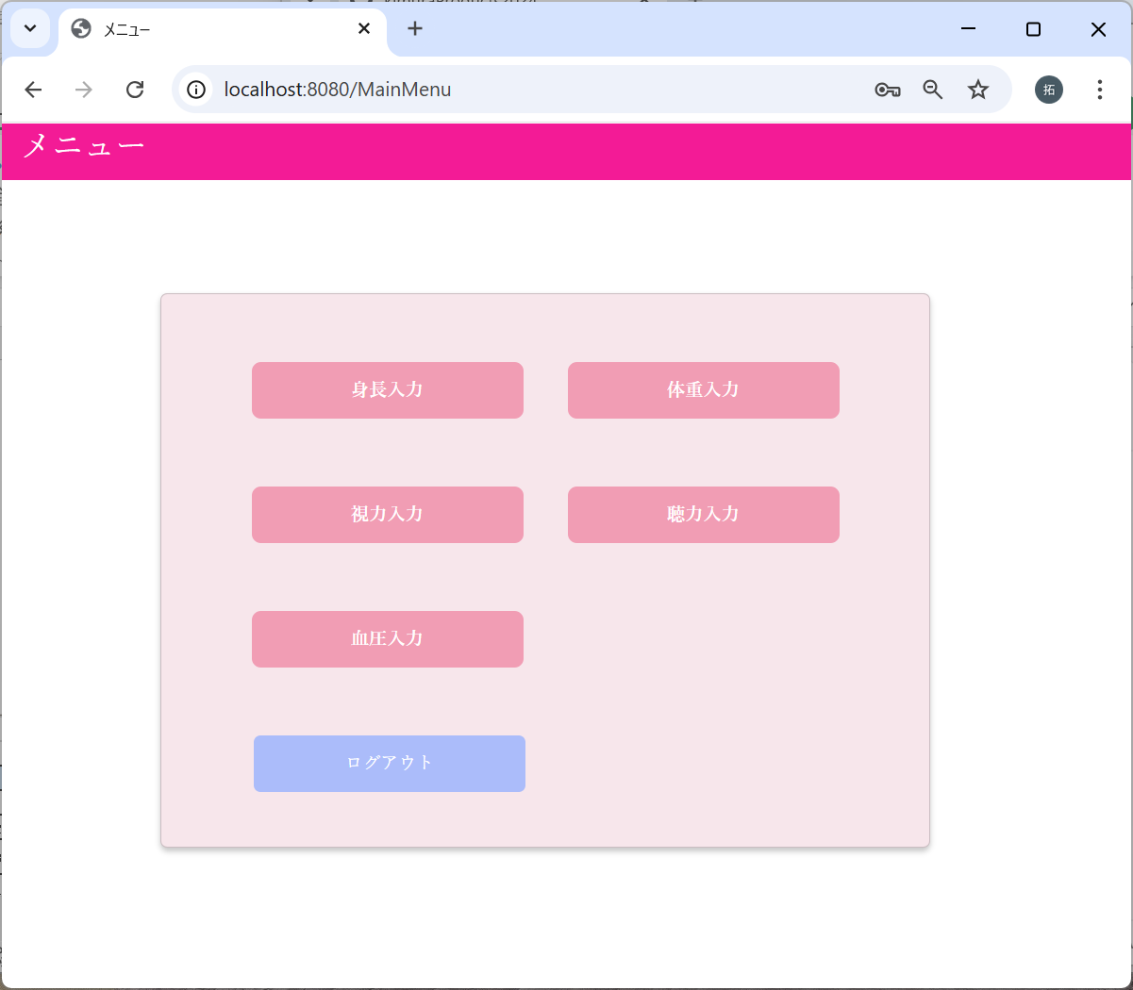
 |  |  |  |  |  |  |  |  |  | 画面レイアウト

 |  |  |  |  |  |  |  |  |  |  | メニュー画面 |  |  |  | ×

 |  |  |  |  |  |  |  |  |  |  |  | メニュー

 |  |  |  |  |  |  |  |  |  |  |  |  | 身長入力 | 体重入力

 |  |  |  |  |  |  |  |  |  |  |  |  | 視力入力 | 聴力入力

 |  |  |  |  |  |  |  |  |  |  |  |  | 血圧入力

 |  |  |  |  |  |  |  |  |  |  |  |  | ログアウト

画面項目
画面名 | 身長入力画面
No. | 項目名 | テキスト | 種類 | 型 | 桁数 | 必須 | I/O | 取得元 | 備考
1 | タイトル | メニュー | タイトル |  |  |  | O
2 | 見出し | メニュー | 見出し |  |  |  | O
3 | 身長入力リンク | 身長入力 | リンク |  |  |  | O |  | 押下時身長入力画面へ遷移
4 | 体重入力リンク | 体重入力 | リンク |  |  |  | O |  | 押下時体重入力画面へ遷移
5 | 視力入力リンク | 視力入力 | リンク |  |  |  | O |  | 押下時視力入力画面へ遷移
6 | 聴力入力リンク | 聴力入力 | リンク |  |  |  | O |  | 押下時聴力入力画面へ遷移
7 | 血圧入力 | 血圧入力 | リンク |  |  |  | O |  | 押下時血圧入力画面へ遷移
8 | ログアウトボタン | ログアウト | ボタン |  |  |  | O |  | 押下時ログアウト処理を実施し、診断者ログイン画面へ遷移（特記事項1）

画面遷移

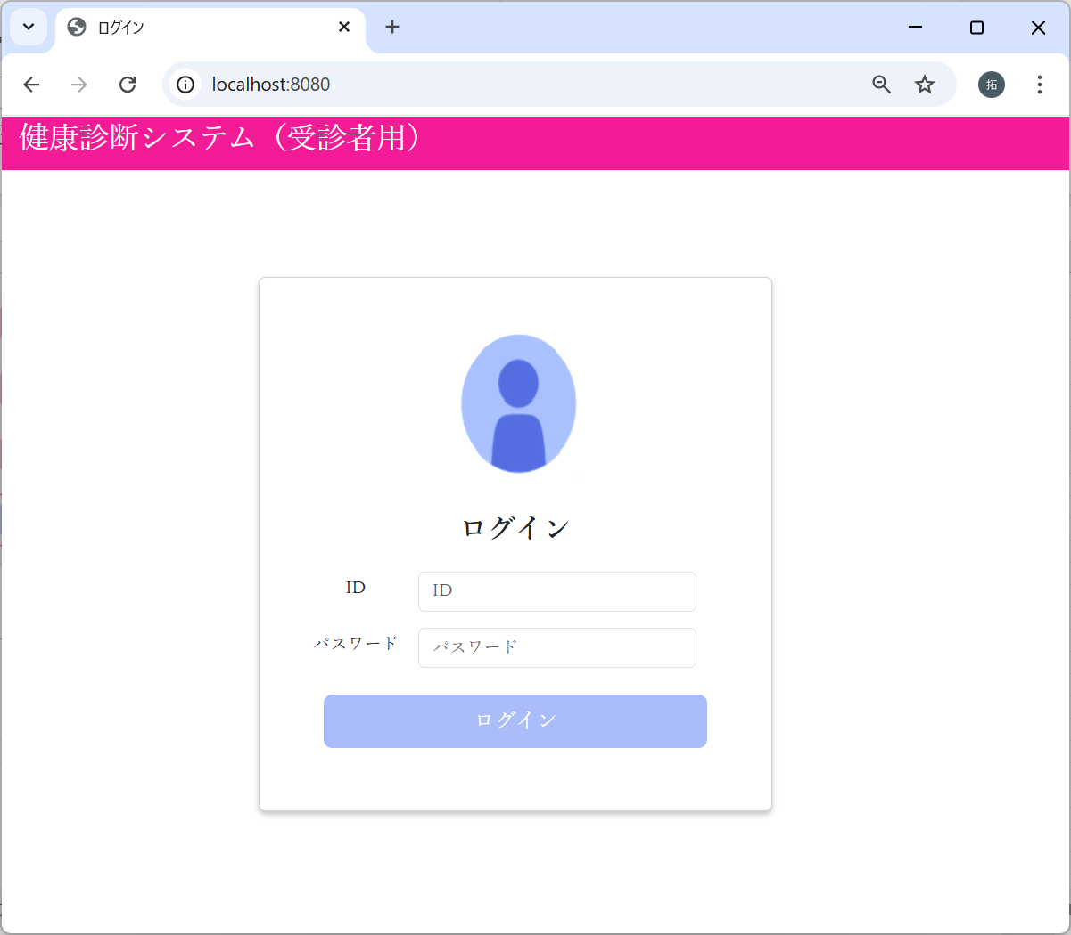
No | テスト内容
2 | 画面遷移
2-1 | ログイン画面 → メインメニュー画面
2-2 | メインメニュー画面 → 身長入力画面
2-3 | メインメニュー画面 → 体重入力画面
2-4 | メインメニュー画面 → 視力入力画面
2-5 | メインメニュー画面 → 聴力入力画面
2-6 | メインメニュー画面 → 血圧入力画面
2-7 | メインメニュー画面 → ログイン画面

2-1：ログイン画面 → メインメニュー画面
m_userテーブル
user_id | password | first_name | last_name | age | sex | tel
ユーザID | パスワード | 名 | 姓 | 年齢 | 性別 | 電話番号
10001 | 9a934400c85ec9c23858b8b4043fcc409862b1b513f3b89ff05c106a7b1382e4319a5f631e94d5d016c68b342243b0d0fd9e9fbbe2b24e2fc680ed3eb4d0769a | 佐々木 | 謙介 | 28 | 1 | 08011223344
※ただしパスワードは暗号化されている。暗号化前の値は「Sasaki0209Kensuke」
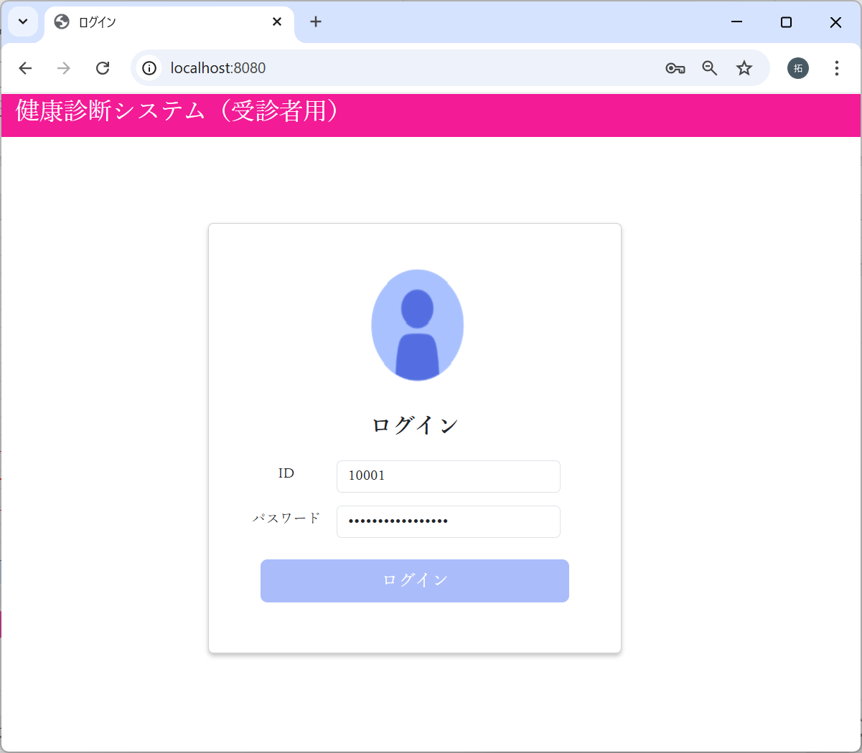

パスワードに”Sasaki0209Kensuke”
を入力した場合
でログインボタンクリック

2-2：メインメニュー画面 → 身長入力画面

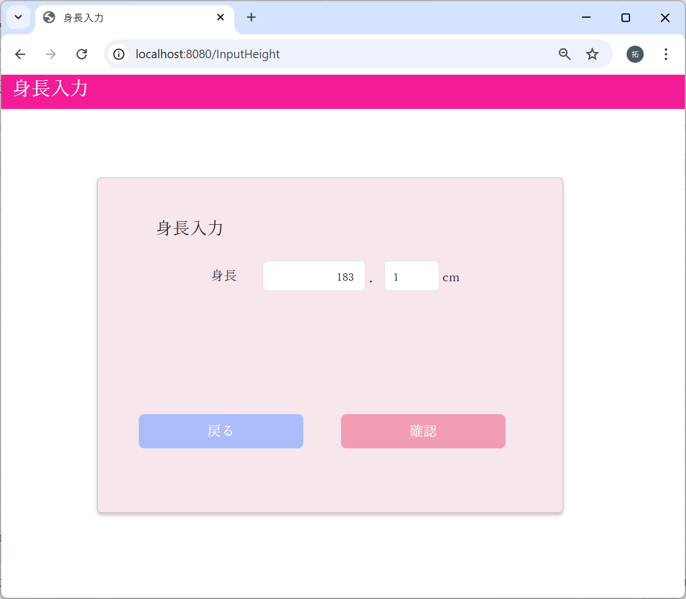

2-3：メインメニュー画面 → 体重入力画面

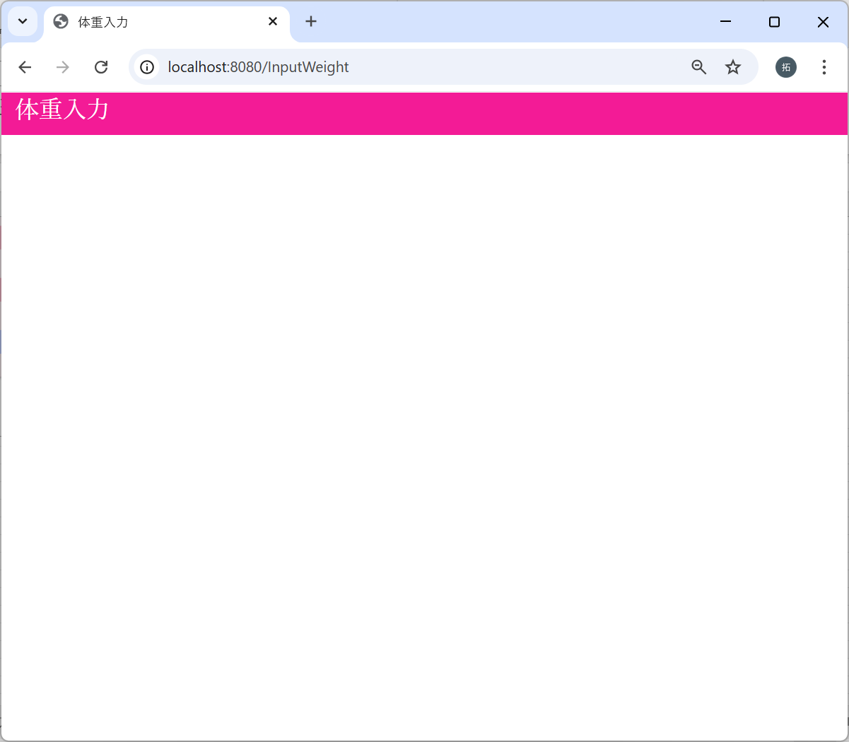

2-4：メインメニュー画面 → 視力入力画面



2-5：メインメニュー画面 → 聴力入力画面

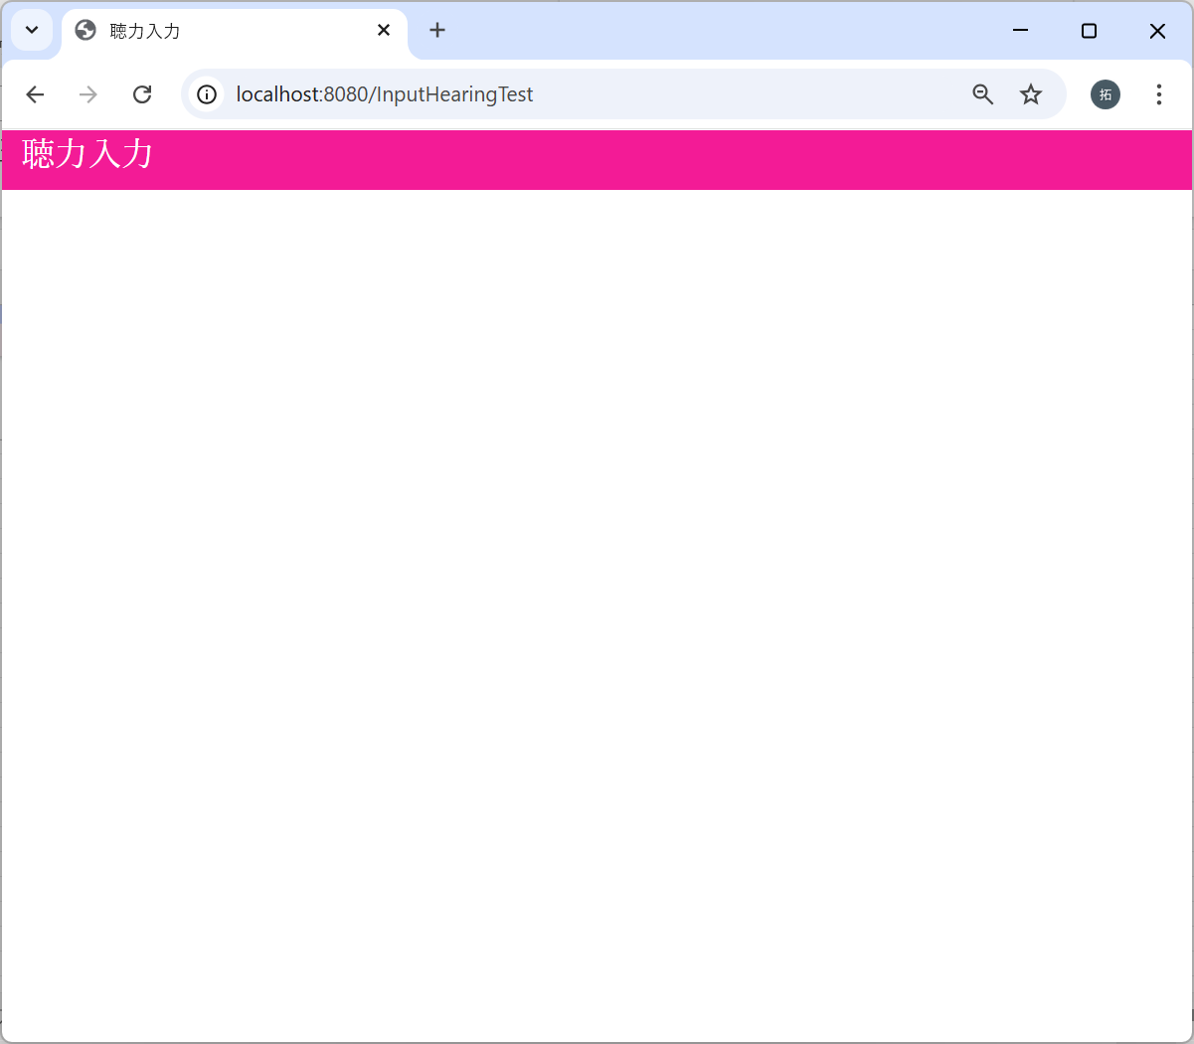

2-6：メインメニュー画面 → 血圧入力画面



2-7：メインメニュー画面 → ログイン画面

セッション情報チェック
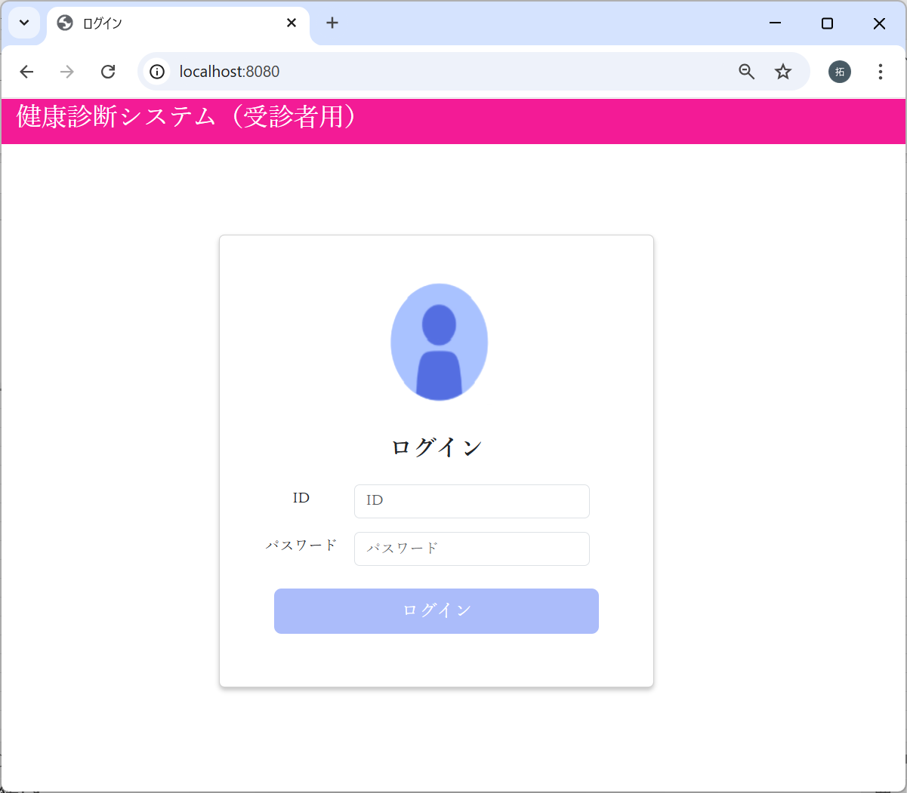
No | テスト内容
3 | セッション情報チェック
3-1 | セッション情報設定処理
3-2 | セッション情報クリア処理

3-1：セッション情報設定処理
m_userテーブル
user_id | password | first_name | last_name | age | sex | tel
ユーザID | パスワード | 名 | 姓 | 年齢 | 性別 | 電話番号
10001 | 9a934400c85ec9c23858b8b4043fcc409862b1b513f3b89ff05c106a7b1382e4319a5f631e94d5d016c68b342243b0d0fd9e9fbbe2b24e2fc680ed3eb4d0769a | 佐々木 | 謙介 | 28 | 1 | 08011223344
※ただしパスワードは暗号化されている。暗号化前の値は「Sasaki0209Kensuke」


パスワードに”Sasaki0209Kensuke”
を入力した場合
でログインボタンクリック

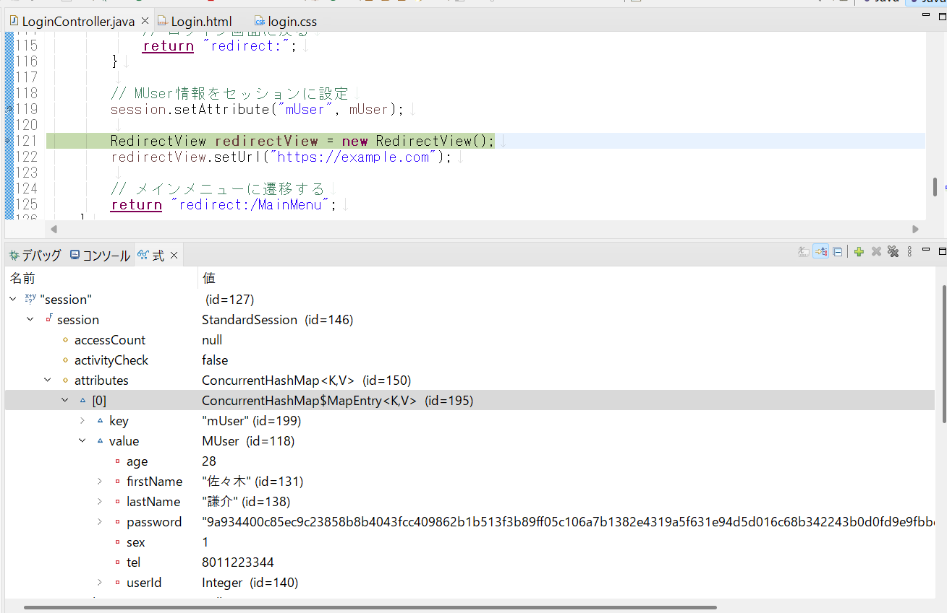

メインメニュー画面に遷移する前に
sessionにMUser情報が設定された
ことを確認

3-2：セッション情報クリア処理

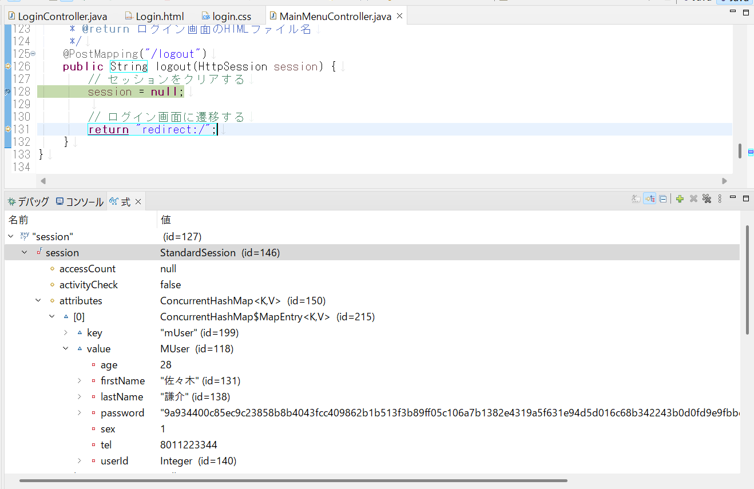

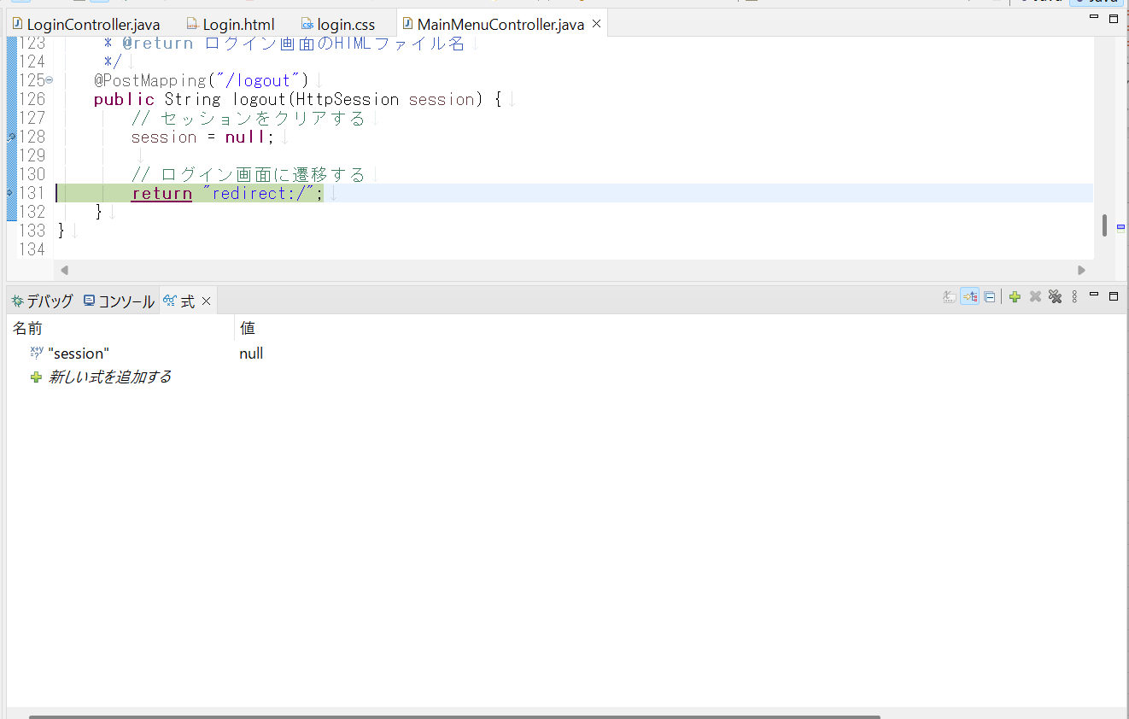

セッション情報がクリアされたことを確認。

